界面&功能
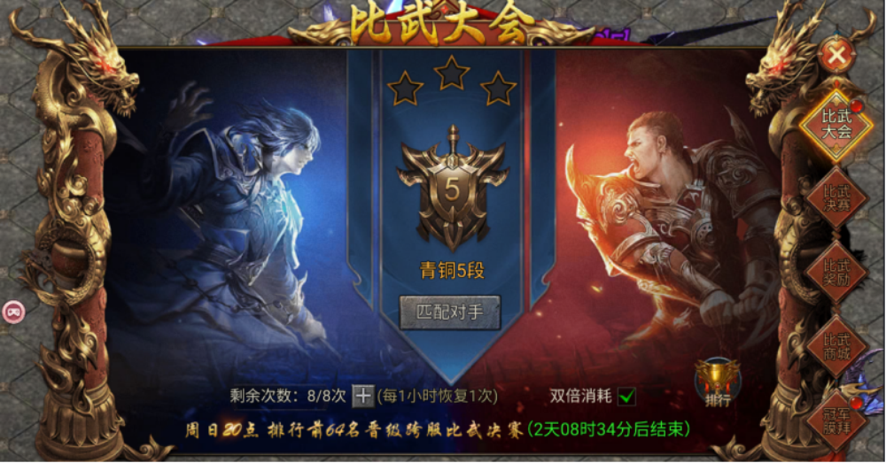
武斗场 |  |  |  | 功能基础规则

 | 功能入口 |  |  |  |  | 武斗场签到 相关基础规则和清单
 |  |  |  |  | 1.设计目的是什么 |  | 6功能点清单
 | 1.主界面顶部图标入口进入 |  |  |  | ▶ | 武斗场界面，玩家通过段位匹配挑战离线玩家数据及机器人，提升自身段位领取过高奖励 | 模块 | 类型 | 内容 | 优先级
 |  |  |  |  | ▶ | 包含武斗场段位每日奖励，排行信息 | 技能界面 | UI和资源 | 武斗场界面UI主入口图标 | 1
 |  |  |  |  | 2.基本规则 |  |  | UI和资源 | 武斗场界面背景底图 | 1
 |  |  |  |  | ▶ | 达到一定等级后功能开放 |  | UI和资源 | 武斗场界面大段位图标 | 1
 |  |  |  |  | ▶ | 匹配自身大段位在内，上下段位的玩家离线数据或机器人数据，进入竞技场副本内进行挑战战斗 |  | 功能逻辑 | 功能开放 | 3
 |  |  |  |  |  |  |  | 功能逻辑 | 匹配规则 | 1
 |  |  |  |  |  |  |  | 功能逻辑 | 机器人相关数据 | 1
 |  |  |  |  | 3.解锁方式 |  |  | 功能逻辑 | 每日段位奖励领取 | 1
 |  |  |  |  | ▶ | 达到一定等级后开放 |  | 功能逻辑 | 段位排行规则 | 2
 |  |  |  |  | ▶ | 主界面，影响各功能功能开放 |  | 功能逻辑 | 副本挑战规则 | 2
 |  |  |  |  |  |  |  | 功能逻辑 | 副本挑战次数，恢复规则 | 2

武斗场

 | 武斗场界面设计

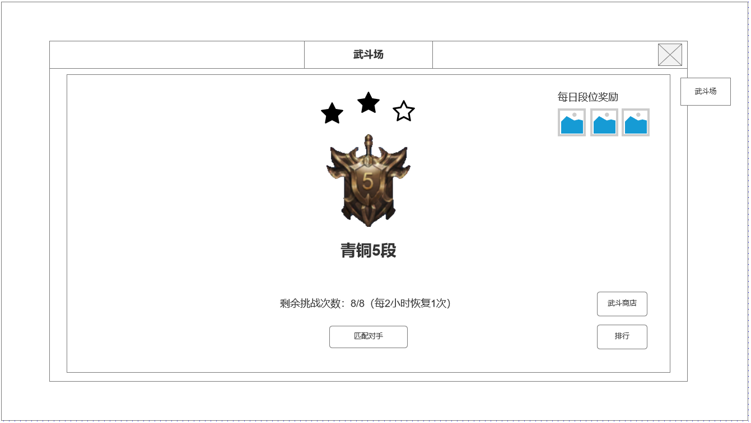
 |  | 1.背景原画
 |  | ▶ | 武斗场界面背景原画

 |  | 2.当前武斗场所处段位信息及规则
 |  | ▶ | 总计分六个段位，青铜，白银，黄金，钻石，王者，至尊
 |  | ▶ | 每个段位分为1-10个小段位，每个小段位有三颗星
 |  | ▶ | 每次匹配获胜则获得1颗，失败则失去1颗星
 |  | ▶ | 只能匹配到当前段位及当前段位上下+-一个段位的对手

1
 |  | 3.匹配操作按钮及挑战限制
 |  | ▶ | 拥有挑战次数即可开始匹配
 |  | ▶ | 每2小时自动恢复1次次数，最大积累8次
2

 |  | 4.武斗场商店，排行及奖励
 |  | ▶ | 根据大小段位等级发放每日奖励
 |  | ▶ | 点击排行可查看段位排行信息界面
 |  | ▶ | 段位每日奖励每天0点通过邮件发送
 |  | ▶ | 点击武斗商店打开商城武斗商店界面
4
 |  | 5.机器人规则
 |  | ▶ | 纯配置机器人：新增大小段位配置，模型使用角色相关模型
 |  | ▶ | 真实玩家数据：模型配置，只保存属性变动，角色名，性别，职业等基础数据

3

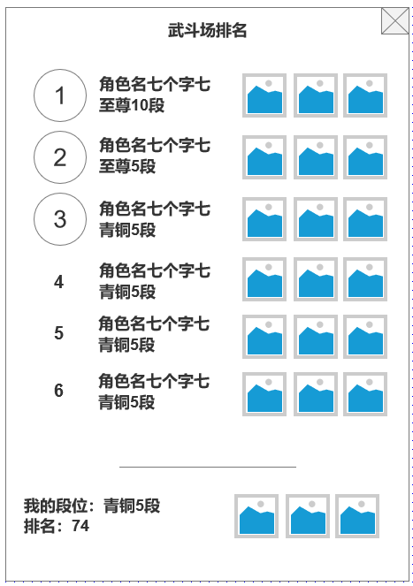

未标注界面示意图

未标注界面示意图

参考界面

参考界面

